상품제안서
머레이 가습기 우드물멍 | 상품코드: S44351

 |  |  |  |  |  |  | 02-713-8555 | www.synergygift.co.kr
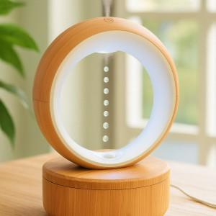

【상세/제작정보】

【인쇄/포장옵션】 | 패드1도인쇄 / 포장불가능

【공급단가】 | 수량 | 20~ | 50~ | 100~ | 300~ | 500~
*VAT별도 | 단가 | 38,600원 | 36,300원 | 35,200원 | 34,300원 | 33,700원

【상품 URL】 | https://www.synergygift.co.kr:443/src/goods_detail.php?gdno=44351

